COSTOS CP 1
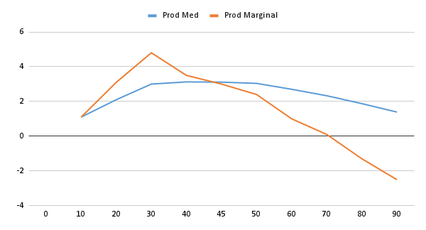
 |  | Enunciado

 | Continuando en su trabajo de gerente de planta en una industria que produce piezas prefabricadas para la construcción. Usted ya había determinado la curva de producción a corto plazo:

 | K | Equipamiento / maquinaria | 1 | 1 | 1 | 1 | 1 | 1 | 1 | 1 | 1 | 1 | 1
 | L | Mano de Obra | 0 | 10 | 20 | 30 | 40 | 45 | 50 | 60 | 70 | 80 | 90
 | Q | Produccion Total | 0 | 11 | 42 | 90 | 125 | 140 | 152 | 162 | 163 | 150 | 125

 |  | Ahora se dispone a analizar los costos. Usted sabe que la empresa tiene un costo fijo total mensual de 400 mil pesos y que los salarios de los empleados son $60000 por mes cada uno.
 |  | Determine:
 |  | a. La curva de costo total, costo variable total y costo fijo total.
 |  | b. Los costos fijos medios, los costos variables medios, los costos totales medios y los costos marginales. Represéntelos en un sistema de ejes cartesianos
 |  | c. El punto optimo de producción y represéntelo en el grafico
 |  | d. Ingrese con el resultado del punto anterior al grafico de la curva de producción e identifique en zona de la curva se encuentra.

A)

 |  | K | L | Q | CF | CV | CT
 |  | Equipamiento / maquinaria | Mano de Obra | Produccion Total | Costo Fijo | Costo Variable | Costo Total
 |  | 1 | 0 | 0 | 400,000.00 | 0.00 | 400,000.00
 |  | 1 | 10 | 11 | 400,000.00 | 600,000.00 | 1,000,000.00
 |  | 1 | 20 | 42 | 400,000.00 | 1,200,000.00 | 1,600,000.00
 |  | 1 | 30 | 90 | 400,000.00 | 1,800,000.00 | 2,200,000.00
 |  | 1 | 40 | 125 | 400,000.00 | 2,400,000.00 | 2,800,000.00
 |  | 1 | 45 | 140 | 400,000.00 | 2,700,000.00 | 3,100,000.00
 |  | 1 | 50 | 152 | 400,000.00 | 3,000,000.00 | 3,400,000.00
 |  | 1 | 60 | 162 | 400,000.00 | 3,600,000.00 | 4,000,000.00
 |  | 1 | 70 | 163 | 400,000.00 | 4,200,000.00 | 4,600,000.00
 |  | 1 | 80 | 150 | 400,000.00 | 4,800,000.00 | 5,200,000.00
 |  | 1 | 90 | 125 | 400,000.00 | 5,400,000.00 | 5,800,000.00

B)

 |  | K | L | Q | CF | CV | CT | CFM | CVM | CTM | CM
 |  | Equipamiento / maquinaria | Mano de Obra | Produccion Total | Costo Fijo | Costo Variable | Costo Total | Costo Fijo Medio | Costo Variable Medio | Costo Total Medio | Costos Marginales
 |  | 1 | 0 | 0 | 400,000 | 0 | 400,000 | - | - | - | -
 |  | 1 | 10 | 11 | 400,000 | 600,000 | 1,000,000 | 36,364 | 54,545 | 90,909 | 54,545
 |  | 1 | 20 | 42 | 400,000 | 1,200,000 | 1,600,000 | 9,524 | 28,571 | 38,095 | 19,355
 |  | 1 | 30 | 90 | 400,000 | 1,800,000 | 2,200,000 | 4,444 | 20,000 | 24,444 | 12,500
 |  | 1 | 40 | 125 | 400,000 | 2,400,000 | 2,800,000 | 3,200 | 19,200 | 22,400 | 17,143
 |  | 1 | 45 | 140 | 400,000 | 2,700,000 | 3,100,000 | 2,857 | 19,286 | 22,143 | 20,000
 |  | 1 | 50 | 152 | 400,000 | 3,000,000 | 3,400,000 | 2,632 | 19,737 | 22,368 | 25,000
 |  | 1 | 60 | 162 | 400,000 | 3,600,000 | 4,000,000 | 2,469 | 22,222 | 24,691 | 60,000
 |  | 1 | 70 | 163 | 400,000 | 4,200,000 | 4,600,000 | 2,454 | 25,767 | 28,221 | 600,000
 |  | 1 | 80 | 150 | 400,000 | 4,800,000 | 5,200,000 | 2,667 | 32,000 | 34,667 | -46,154
 |  | 1 | 90 | 125 | 400,000 | 5,400,000 | 5,800,000 | 3,200 | 43,200 | 46,400 | -24,000

C)

 |  | L | Q | CTM | CM
 |  | Mano de Obra | Produccion Total | Costo Total Medio | Costos Marginales
 |  | 0 | 0 | - | -
 |  | 10 | 11 | 90,909 | 54,545
 |  | 20 | 42 | 38,095 | 19,355
 |  | 30 | 90 | 24,444 | 12,500
 |  | 40 | 125 | 22,400 | 17,143
 |  | 45 | 140 | 22,143 | 20,000 | Acá vemos que el punto óptimo (Mínimo de CTM y donde se cruza con el CM) está entre 140 y 152
 |  | 50 | 152 | 22,368 | 25,000
 |  | 60 | 162 | 24,691 | 60,000
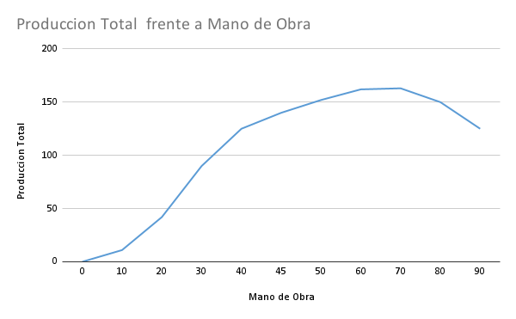
 |  | 70 | 163 | 28,221 | 600,000
 |  | 80 | 150 | 34,667 | -46,154
 |  | 90 | 125 | 46,400 | -24,000

 |  | Hay que alinear un poco los gráficos para que coincida pero vemos que mas o menos caen todos al rededor de 45

COSTOS CP-2
 |  | Enunciado

 | 1- La empresa en la que usted trabaja como ingeniero, opera con la siguiente función de costos totales:

 | Determine:
 | a. Los costos totales, fijos y variables sabiendo que las cantidades factibles de producir van de 0 a 40, con intervalos de a 5. Grafique las curvas.
 | b. Los costos fijos medios, los costos variables medios, los costos totales medios y los costos marginales. Represéntelos en un sistema de ejes cartesianos
 | c. El punto optimo de producción y represéntelo en el grafico

A)
 | Costo Fijo |  | Costo Variable
0 | 600 |  | 0
5 | 600 |  | 592.5
10 | 600 |  | 940
15 | 600 |  | 1147.5
20 | 600 |  | 1320
25 | 600 |  | 1562.5
30 | 600 |  | 1980
35 | 600 |  | 2677.5
40 | 600 |  | 3760
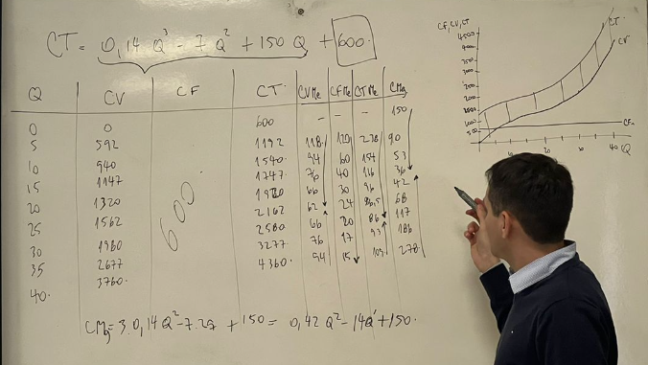
 | Producción |  | Costo Fijo |  | Costo Variable |  | Costo Total
 | 0 |  | 600 |  | 0 |  | 600
 | 5 |  | 600 |  | 592.5 |  | 1192.5
 | 10 |  | 600 |  | 940 |  | 1540
 | 15 |  | 600 |  | 1147.5 |  | 1747.5
 | 20 |  | 600 |  | 1320 |  | 1920
 | 25 |  | 600 |  | 1562.5 |  | 2162.5
 | 30 |  | 600 |  | 1980 |  | 2580
 | 35 |  | 600 |  | 2677.5 |  | 3277.5
 | 40 |  | 600 |  | 3760 |  | 4360

Costo fijo se calcula como el valor que la empresa debe asumir sin importar la cantidad que desee producir, siempre es el término independiente

Costo Variable se calcula como el valor que la empresa debe asumir únicamente por producir una cierta cantidad de bienes, es decir, no se toma en cuenta los terminos independientes

B)

 |  |  |  |  |  |  |  |  | -> Cuanto varía el costo total por generar una unidad más de producto, por definición es la derivada

 | Producción |  | Costo Fijo Medio (CFMe) |  | Costo Variable Medio (CVMe) |  | Costo Total Medio (CTMe) | Costo Marginal (CM o CMg)
 | 0 |  | - |  | - |  | - | 150
 | 5 |  | 120 |  | 118.5 |  | 238.5 | 90.75
 | 10 |  | 60 |  | 94 |  | 154 | 53
 | Costo Fijo Medio (CFMe) |  | Costo Variable Medio (CVMe)
0 | 0 |  | 0
5 | 120 |  | 118.5
10 | 60 |  | 94
15 | 40 |  | 76.5
20 | 30 |  | 66
25 | 24 |  | 62.5
30 | 20 |  | 66
35 | 17.142857143 |  | 76.5
40 | 15 |  | 94
 | 15 |  | 40 |  | 76.5 |  | 116.5 | 36.75
 | 20 |  | 30 |  | 66 |  | 96 | 42
 | 25 |  | 24 |  | 62.5 |  | 86.5 | 68.75
 | 30 |  | 20 |  | 66 |  | 86 | 117
 | 35 |  | 17.142857143 |  | 76.5 |  | 93.642857143 | 186.75
 | 40 |  | 15 |  | 94 |  | 109 | 278

C)
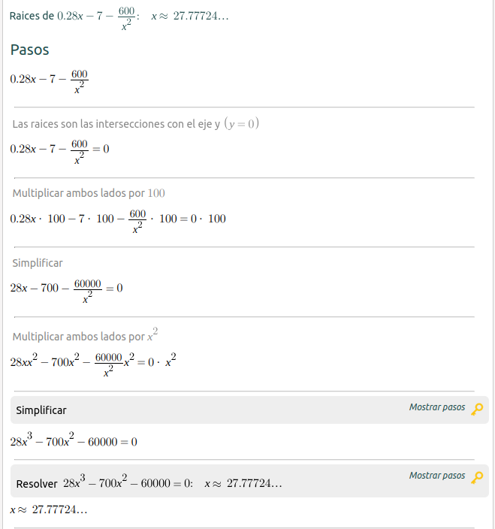
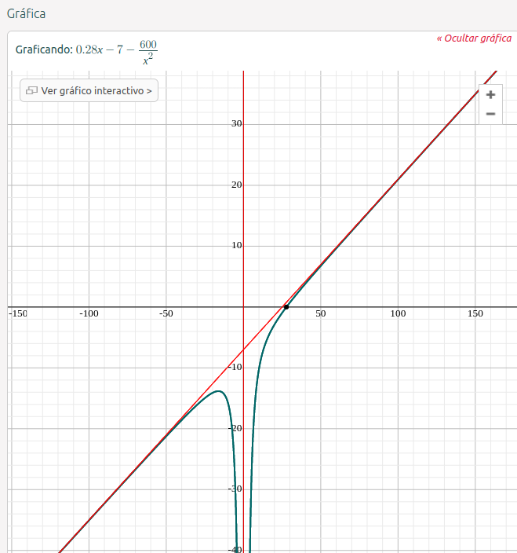
El punto óptimo de producción en costos es el Costo Total Medio es Mínimo (tiene sentido porque es el punto donde cada producto que fabrique me está costando menos en promedio). Por esto podemos utilizar la tabla y tantear valores, derivar la función de Costo Total Medio o descubrir donde el Costo Marginal corta el Costo Medio

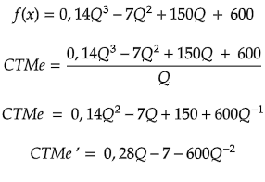
 |  |  |  | Una vez que obtenemos la derivada podemos igualarla a 0 y obtener el valor del punto óptimo de producción

 | Producción |  | Costo Total Medio (CTMe) |  |  | Acá vemos que el mínimo está entre25 y 35
 | 0 |  | -
 | 5 |  | 238.5
 | 10 |  | 154
 | 15 |  | 116.5
 | 20 |  | 96
 | 25 |  | 86.5
 | 30 |  | 86
 | 35 |  | 93.642857143
 | 40 |  | 109

 | Producción |  | Costo Total |  | Costo Total Medio (CTMe)
 | 25 |  | 2162.5 |  | 86.5
 | 26 |  | 2228.64 |  | 85.716923077
 | 27 |  | 2302.62 |  | 85.282222222 |  | Acá nos damos cuenta que el valor es entre 27 y 28, como es 27,77 redondeamos a 28
 | 28 |  | 2385.28 |  | 85.188571429
 | 29 |  | 2477.46 |  | 85.429655172
 | 30 |  | 2580 |  | 86
 | 31 |  | 2693.74 |  | 86.89483871
 | 32 |  | 2819.52 |  | 88.11
 | 33 |  | 2958.18 |  | 89.641818182
 | 34 |  | 3110.56 |  | 91.487058824
 | 35 |  | 3277.5 |  | 93.642857143
 | Costo Fijo |  | Costo Variable
0 | 600 |  | 0
5 | 600 |  | 592.5
10 | 600 |  | 940
15 | 600 |  | 1147.5
20 | 600 |  | 1320
25 | 600 |  | 1562.5
30 | 600 |  | 1980
35 | 600 |  | 2677.5
40 | 600 |  | 3760

 | Podemos igualar la función de Costo Marginal y la de Costo Medio (Costo Total Medio)
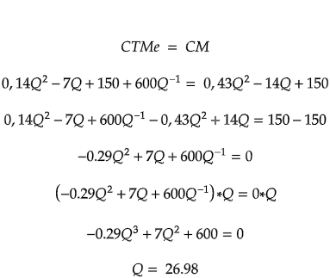

0
5
10
15
20
25
30
35
40

27,7

COSTOS CP-3
 |  | Enunciado

 | Para realizar su trabajo usted está empleando una tecnología dada. Por la experiencia de muchos años usted sabe cual es la ecuación de CMe de su producción:

 | Se le ha ofrecido una nueva tecnología de producción la cual cuenta con un costo variable promedio de $20 y un costo fijo de $5000

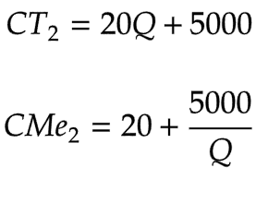
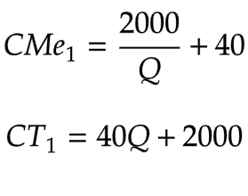
A) | Si usted produce 100 unidades, determine si le conviene cambiar la tecnología.
B) | Compare los costos variables promedio de las 2 alternativas

A)

 |  | Q | CT1 | CMe1 | CT2 | CMe2
 |  | 10 | 2,400 | 240 | 5,200 | 520
 |  | 20 | 2,800 | 140 | 5,400 | 270
 |  | 30 | 3,200 | 107 | 5,600 | 187
 |  | 40 | 3,600 | 90 | 5,800 | 145
 |  | 50 | 4,000 | 80 | 6,000 | 120
 |  | 60 | 4,400 | 73 | 6,200 | 103
 |  | 70 | 4,800 | 69 | 6,400 | 91
 |  | 80 | 5,200 | 65 | 6,600 | 83
 |  | 90 | 5,600 | 62 | 6,800 | 76
 |  | 100 | 6,000 | 60 | 7,000 | 70
 |  | 110 | 6,400 | 58 | 7,200 | 65
 |  | 120 | 6,800 | 57 | 7,400 | 62
 |  | 130 | 7,200 | 55 | 7,600 | 58
 |  | 140 | 7,600 | 54 | 7,800 | 56
 |  | 150 | 8,000 | 53 | 8,000 | 53
 |  | 160 | 8,400 | 53 | 8,200 | 51
 |  | 170 | 8,800 | 52 | 8,400 | 49

 |  | Si desea pasar a producir más de 150 unidades si conviene cambiar la tecnología

B)
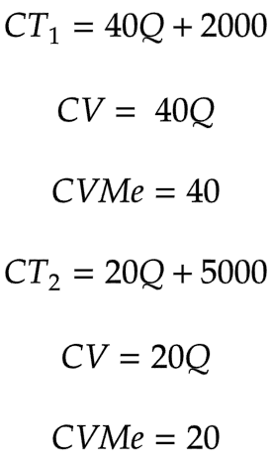
 |  | Q | CV1 | CVMe1 | CV2 | CVMe2
 |  | 10 | 400 | 40 | 200 | 20
 |  | 20 | 800 | 40 | 400 | 20
 |  | 30 | 1200 | 40 | 600 | 20
 |  | 40 | 1600 | 40 | 800 | 20
 |  | 50 | 2000 | 40 | 1000 | 20
 |  | 60 | 2400 | 40 | 1200 | 20
 |  | 70 | 2800 | 40 | 1400 | 20
 |  | 80 | 3200 | 40 | 1600 | 20
 |  | 90 | 3600 | 40 | 1800 | 20
 |  | 100 | 4000 | 40 | 2000 | 20

COSTOS LP
 |  | Enunciado

 | Usted trabaja en una industria autopartista la cual hoy se encuentra produciendo 50 mil piezas mensuales, con un costo promedio mensual de 775000$. La empresa esta pensando en ampliar la producción, modificando la escala de la planta en el largo plazo. Se le solicita a usted que investigue distintas alternativas de escala de planta que la empresa puede construir en el largo plazo. Usted determina que existen 5 alternativas de planta factibles desde el punto de vista tecnológico, y sus costos medios de corto plazo son:

 | Escala de Planta 1 |  | Escala de Planta 2 |  | Escala de Planta 3 |  | Escala de Planta 4 |  | Escala de Planta 5
 | Q | CMe CP ($) | Q | CMe CP ($) | Q | CMe CP ($) | Q | CMe CP ($) | Q | CMe CP ($)
 | 50 | 775 | 100 | 775 | 250 | 500 | 400 | 500 | 450 | 600
 | 100 | 650 | 150 | 600 | 300 | 425 | 450 | 475 | 500 | 550
 | 150 | 600 | 200 | 500 | 350 | 400 | 500 | 500 | 550 | 575
 | 200 | 587.5 | 250 | 475 | 400 | 425 | 550 | 600 | 600 | 650
 | 250 | 650 | 300 | 550 | 450 | 500 | 600 | 750 | 650 | 800

 | (Valores expresados en miles)
 | Determine:
 | a. La curva de costo medio en el corto plazo, de cada escala y represéntela en un sistema de ejes cartesianos.
 | b. El tamaño de planta más conveniente para producir 200 mil unidades de producción
 | c. La curva de costo medio en el largo plazo
 | d. El nivel de producción que, ceteris paribus, produce el costo total mínimo.
 | e. Identifique zonas de rendimiento creciente y zonas de rendimiento decreciente.
 | f. La curva de costos marginales a largo plazo y graficarlas junto con la curva de costos medios a largo plazo.

A)
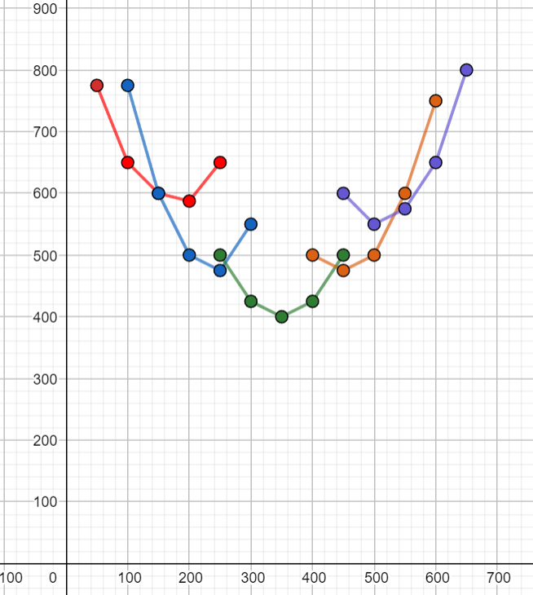

B)
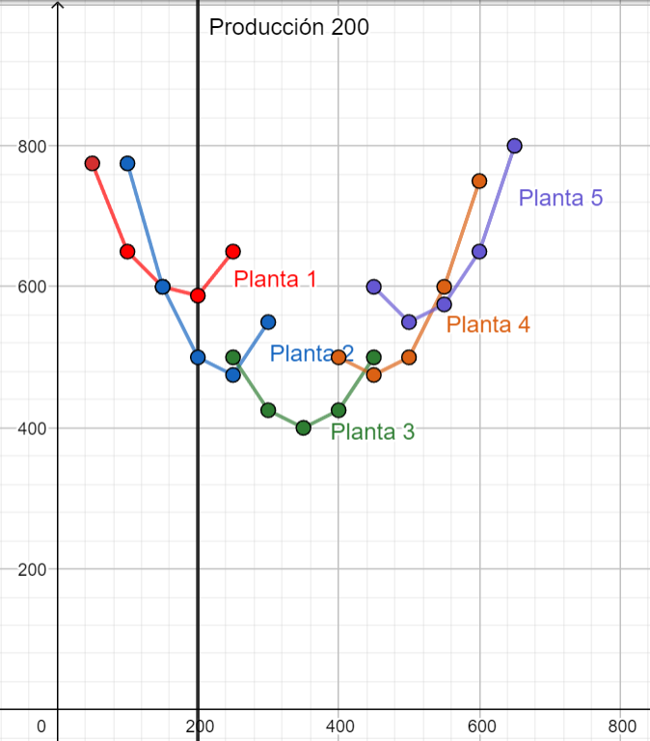
 | Escala de Planta 1 |  | Escala de Planta 2 |  | Escala de Planta 3 |  | Escala de Planta 4 |  | Escala de Planta 5
 | Q | CMe CP ($) | Q | CMe CP ($) | Q | CMe CP ($) | Q | CMe CP ($) | Q | CMe CP ($)
 | 50 | 775 | 100 | 775 | 250 | 500 | 400 | 500 | 450 | 600
 | 100 | 650 | 150 | 600 | 300 | 425 | 450 | 475 | 500 | 550 | Si me dan solo el gráfico trazo una linea en el gráfico paralela al eje y y veo que curva corta primero.
 | 150 | 600 | 200 | 500 | 350 | 400 | 500 | 500 | 550 | 575
 | 200 | 587.5 | 250 | 475 | 400 | 425 | 550 | 600 | 600 | 650
 | 250 | 650 | 300 | 550 | 450 | 500 | 600 | 750 | 650 | 800

 | Para saber que tamaño de planta nos conviene hay que buscar las plantas que pueden producir 200 mil y quedarnos con el Costo Medio mas chico

 | En este Caso la Planta 2 es la mejor opción

C)

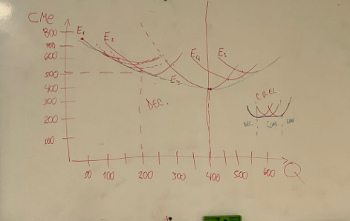
 |  |  |  |  |  |  |  | Debería ser algo así como la curva rosa, la curva de costo medio a largo plazo muestra el costo medio mínimo para cada valor de Q y solo puede tocar a las curvas de corto plazo en 1 punto (asíntota a todas las curvas corto plazo).
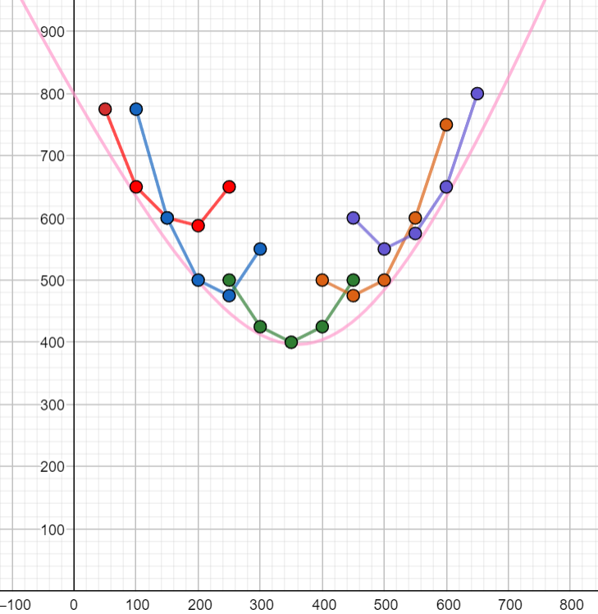

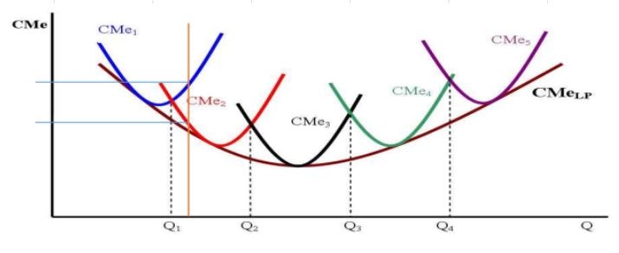

 |  |  |  |  |  |  |  |  | Debería ser así

D)

 | Escala de Planta 1 |  | Escala de Planta 2 |  | Escala de Planta 3 |  | Escala de Planta 4 |  | Escala de Planta 5
 | Q | CMe CP ($) | Q | CMe CP ($) | Q | CMe CP ($) | Q | CMe CP ($) | Q | CMe CP ($)
 | 50 | 775 | 100 | 775 | 250 | 500 | 400 | 500 | 450 | 600
 | 100 | 650 | 150 | 600 | 300 | 425 | 450 | 475 | 500 | 550
 | 150 | 600 | 200 | 500 | 350 | 400 | 500 | 500 | 550 | 575
 | 200 | 587.5 | 250 | 475 | 400 | 425 | 550 | 600 | 600 | 650
 | 250 | 650 | 300 | 550 | 450 | 500 | 600 | 750 | 650 | 800

E)
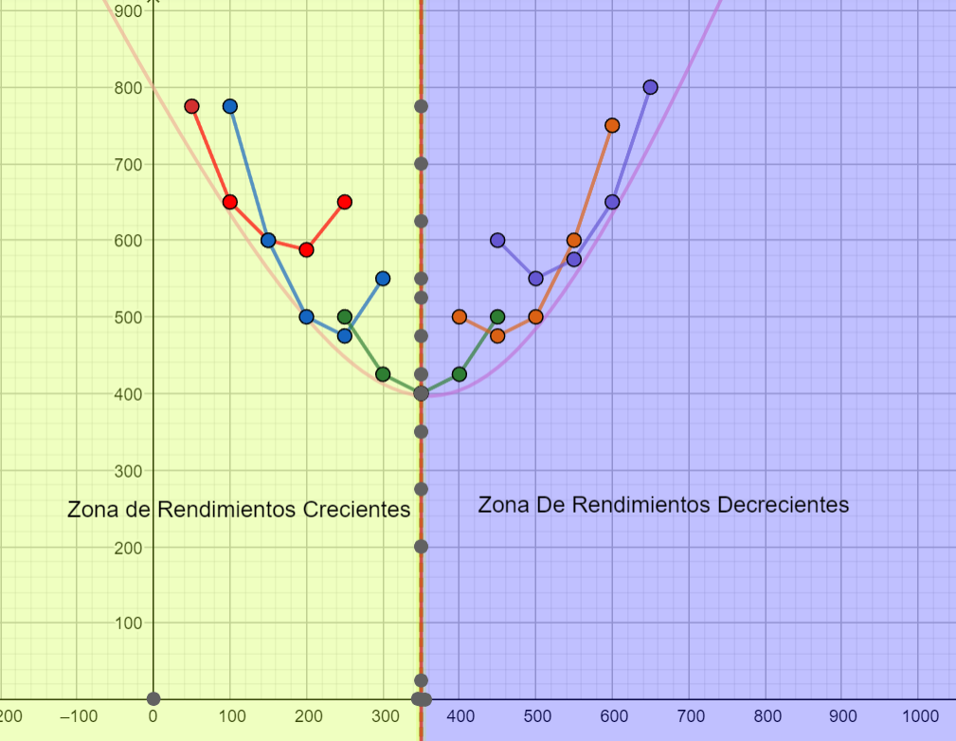

F)

 | No estoy muy seguro como se hace pero creo que calculando el costo total de cada uno y calculando como siempre

OFERTA
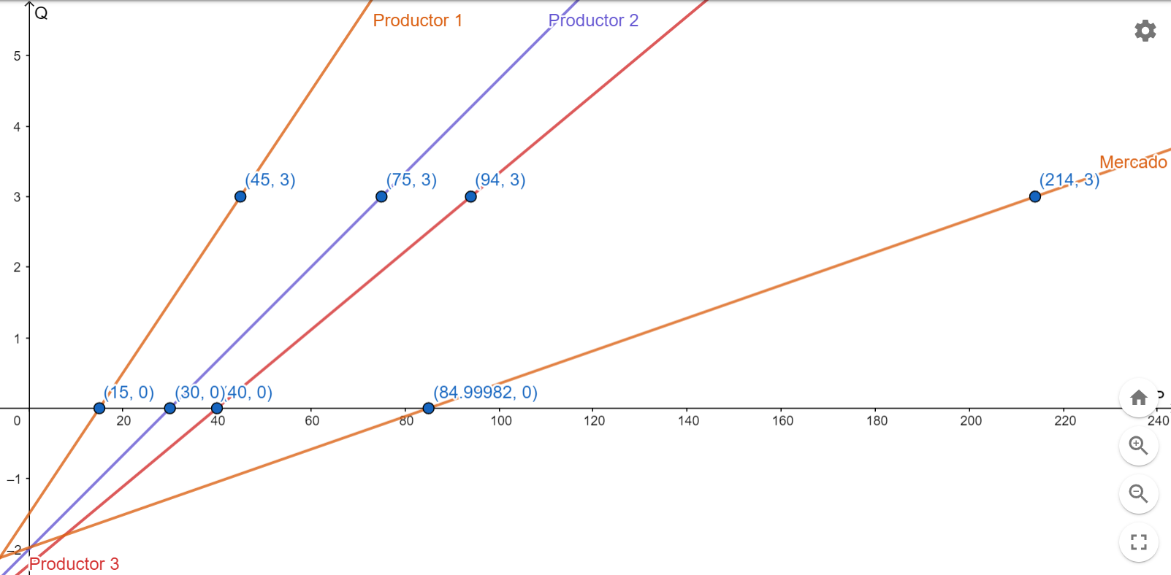
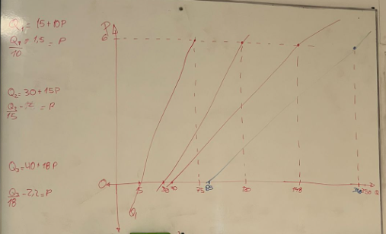
 |  | Enunciado

 | Supongamos que existen solo 3 productores de un determinado bien y que sus funciones de oferta son las siguientes: Q1=15+10*P Q2=30+15*P Q3=40+18*P Si estos tres productores son todos los oferentes del mercado, determine la función de oferta de mercado.

A)

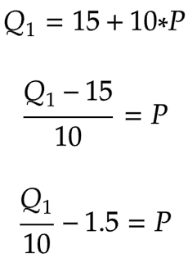
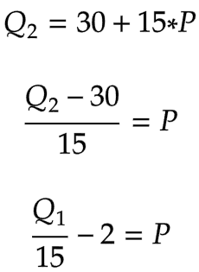
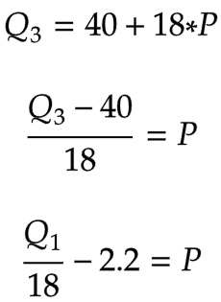
 | La función de oferta de Mercado establece que para alcanzar cierta oferta de un bien el precio de ese bien debe alcanzar un precio específico, por lo tanto debemos colocar el gráfico de P en función de Q para graficarlo correctamente
 |  |  |  |  |  |  |  |  | Con estas fórmulas y dos valores arbitrarios (Por ejemplo 0 y 6) ya puedo graficar todas las funciones

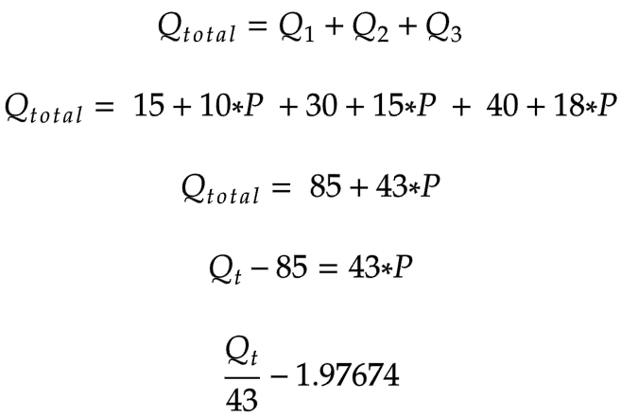
 | Productor 1 |  | Productor 2 |  | Productor 3 |  | Producción Total
 | Precio | Q=15+10*P | Precio | Q=30+15*P | Precio | Q=40+18*P | Precio | Q total
 | 0 | 15 | 0 | 30 | 0 | 40 | 0 | 85
 | 1 | 25 | 1 | 45 | 1 | 58 | 1 | 128
 | 2 | 35 | 2 | 60 | 2 | 76 | 2 | 171
 | 3 | 45 | 3 | 75 | 3 | 94 | 3 | 214
 | 4 | 55 | 4 | 90 | 4 | 112 | 4 | 257
 | 5 | 65 | 5 | 105 | 5 | 130 | 5 | 300
 | 6 | 75 | 6 | 120 | 6 | 148 | 6 | 343

